工作表1
欢迎大家加入2023考研调剂VIP群，群内调剂信息每天实时更新
!!!网址和表格内容复制不了的回上一级查看复制教程
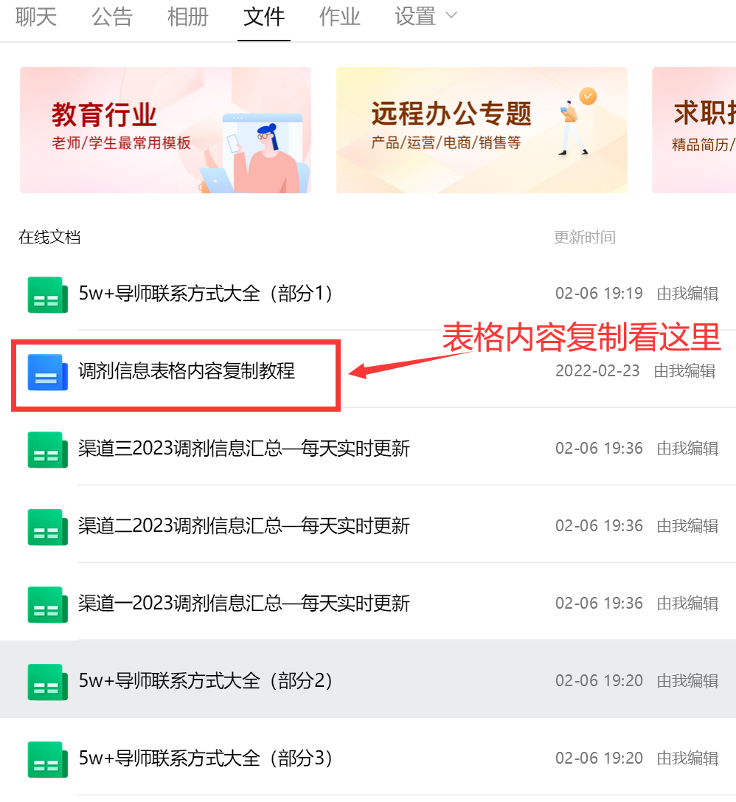
标题 | 学校 | 专业 | 发布时间 | 地址
昆明学院2023年硕士研究生招生调剂信息 | 昆明理工大学 | 人文、语言、物理、数学、.. | 2023-03-11 | http://www.chinakaoyan.com//tiaoji/schooldetail/id/38893.shtml
2023年山东师范大学文学院硕士招生预调剂信息 | 山东师范大学 | 文艺学、汉语国际教育 | 2023-03-11 | http://www.chinakaoyan.com//tiaoji/schooldetail/id/38891.shtml
仲恺农业工程学院食品科学与工程、食品加工与安全2023.. | 仲恺农业工程学院 | 食品科学与工程、食品加工.. | 2023-03-11 | http://www.chinakaoyan.com//tiaoji/schooldetail/id/38889.shtml
云南大学地理学、地信、大气科学、水文水资源等2023年.. | 云南大学 | 地理学、地信、大气科学、.. | 2023-03-11 | http://www.chinakaoyan.com//tiaoji/schooldetail/id/38887.shtml
西北师范大学材料科学与工程招生2023年考研调剂信息 | 西北师范大学 | 材料科学与工程 | 2023-03-11 | http://www.chinakaoyan.com//tiaoji/schooldetail/id/38885.shtml
2023年中国水产科学院黄海水产研究所水产养殖招生调剂.. | 中国水科院黄海水产研究所 | 理学（水生生物学）、农学.. | 2023-03-11 | http://www.chinakaoyan.com//tiaoji/schooldetail/id/38883.shtml
辽宁大学环境科学与工程2023年考研调剂信息 | 辽宁大学 | 环境科学与工程 | 2023-03-11 | http://www.chinakaoyan.com//tiaoji/schooldetail/id/38881.shtml
2023年中科院天津工业生物技术研究所生物信息学、发酵.. | 中科院天津工业生物技术研究所 | 物信息学、发酵工程、生物.. | 2023-03-11 | http://www.chinakaoyan.com//tiaoji/schooldetail/id/38879.shtml
广东财经大学信息学院2023年硕士研究生调剂意向信息 | 广东财经大学 | 管理科学与工程、技术经济.. | 2023-03-11 | http://www.chinakaoyan.com//tiaoji/schooldetail/id/38877.shtml
中国科学院大连化学物理研究所金催剂化设计与氧化课题.. | 中科院大连化学物理研究所 | 化学 | 2023-03-11 | http://www.chinakaoyan.com//tiaoji/schooldetail/id/38875.shtml
汕头大学控制科学与工程2023年考研调剂信息 | 汕头大学 | 汕头大学 | 2023-03-11 | http://www.chinakaoyan.com//tiaoji/schooldetail/id/38873.shtml
2023年郑州大学化学工程与技术考研调剂信息 | 郑州大学 | 化学工程与技术 | 2023-03-11 | http://www.chinakaoyan.com//tiaoji/schooldetail/id/38871.shtml
西南交通大学化学2023年考研调剂信息 | 西南交通大学 | 化学 | 2023-03-11 | http://www.chinakaoyan.com//tiaoji/schooldetail/id/38869.shtml
景德镇陶瓷大学机械电子工程学院机械工程2023年考研调.. | 景德镇陶瓷大学 | 机械工程、材料加工工程 | 2023-03-11 | http://www.chinakaoyan.com//tiaoji/schooldetail/id/38867.shtml
2023年昆明医科大学考研调剂相关说明 | 昆明医科大学 | 查看正文 | 2023-03-11 | http://www.chinakaoyan.com//tiaoji/schooldetail/id/38865.shtml
沈阳理工大学2023年硕士研究生招生部分专业接受调剂信.. | 沈阳理工大学 | 马克思主义中国化、国际贸.. | 2023-03-11 | http://www.chinakaoyan.com//tiaoji/schooldetail/id/38863.shtml
2023年中国民用航空飞行学院飞行力学教研室交通运输工.. | 中国民用航空飞行学院 | 交通运输工程、交通运输 | 2023-03-11 | http://www.chinakaoyan.com//tiaoji/schooldetail/id/38861.shtml
2023年安徽大学电镜中心葛炳辉课题组材料科学与工程、.. | 安徽大学 | 材料科学与工程、材料与化.. | 2023-03-11 | http://www.chinakaoyan.com//tiaoji/schooldetail/id/38859.shtml
2023年华东交通大学有机光功能材料团队有机化学调剂信.. | 华东交通大学 | 有机化学 | 2023-03-11 | http://www.chinakaoyan.com//tiaoji/schooldetail/id/38857.shtml
延安大学-北京军事医学研究院联合培养生物学2023年考.. | 延安大学 | 生物学 | 2023-03-11 | http://www.chinakaoyan.com//tiaoji/schooldetail/id/38855.shtml
浙江农林大学木材科学与技术、生物质能源与材料、能源.. | 浙江农林大学 | 木材科学与技术、生物质能.. | 2023-03-11 | http://www.chinakaoyan.com//tiaoji/schooldetail/id/38853.shtml
三峡大学有机化学2023年招生调剂信息 | 三峡大学 | 有机化学 | 2023-03-11 | http://www.chinakaoyan.com//tiaoji/schooldetail/id/38851.shtml
2023年黑龙江科技大学环境工程研究生调剂信息 | 黑龙江科技大学 | 环境工程 | 2023-03-11 | http://www.chinakaoyan.com//tiaoji/schooldetail/id/38849.shtml
2023年江西科技师范大学成人教育学专业调剂信息 | 江西科技师范大学 | 成人教育学 | 2023-03-11 | http://www.chinakaoyan.com//tiaoji/schooldetail/id/38847.shtml

北京航天控制仪器研究所2023年考研调剂信息 | 涉外办学 | 自动化类、仪器类、机械类.. | 2023-03-10 | http://www.chinakaoyan.com//tiaoji/schooldetail/id/38843.shtml
2023年东华理工大学材料科学工程调剂信息 | 东华理工大学 | 材料科学工程 | 2023-03-10 | http://www.chinakaoyan.com//tiaoji/schooldetail/id/38841.shtml
2023年福建农林大学生物医学工程调剂信息 | 福建农林大学 | 生物医学工程 | 2023-03-10 | http://www.chinakaoyan.com//tiaoji/schooldetail/id/38839.shtml
2023年大连海事大学综合交通运输协同创新中心工商管理.. | 大连海事大学 | 工商管理 | 2023-03-10 | http://www.chinakaoyan.com//tiaoji/schooldetail/id/38837.shtml
三峡大学理学院2023年硕士预调剂信息 | 三峡大学 | 数学全日制学术型（070100.. | 2023-03-10 | http://www.chinakaoyan.com//tiaoji/schooldetail/id/38835.shtml
重庆三峡学院土木工程学院2023年土木水利专业型硕士预.. | 重庆三峡学院 | 土木水利 | 2023-03-10 | http://www.chinakaoyan.com//tiaoji/schooldetail/id/38833.shtml
2023年兰州理工大学有色金属治金调剂信息 | 兰州理工大学 | 有色金属治金 | 2023-03-10 | http://www.chinakaoyan.com//tiaoji/schooldetail/id/38831.shtml
榆林学院2023年硕士研究生招生咨询QQ群 | 榆林学院 | 见正文 | 2023-03-10 | http://www.chinakaoyan.com//tiaoji/schooldetail/id/38829.shtml
2023年三峡大学机械与动力学院机械工程调剂信息 | 三峡大学 | 机械工程 | 2023-03-10 | http://www.chinakaoyan.com//tiaoji/schooldetail/id/38827.shtml
2023年黑龙江大学农药学招生调剂信息 | 黑龙江大学 | 农学类 | 2023-03-10 | http://www.chinakaoyan.com//tiaoji/schooldetail/id/38825.shtml
2023年中国科学院深圳先进技术研究院生物医学工程调剂.. | 中科院深圳先进技术研究院 | 生物医学工程 | 2023-03-10 | http://www.chinakaoyan.com//tiaoji/schooldetail/id/38823.shtml
2023年广西科技大学化学工程与技术调剂信息 | 广西科技大学 | 0817化学工程与技术,0822.. | 2023-03-10 | http://www.chinakaoyan.com//tiaoji/schooldetail/id/38821.shtml

2023年华北水利水电大学管理与经济学院招生预调剂信息 | 华北水利水电大学 | 管理科学与工程、工商管理.. | 2023-03-09 | http://www.chinakaoyan.com//tiaoji/schooldetail/id/38819.shtml
2023年太原科技大学经济与管理学院研究生预调剂公告 | 太原科技大学 | 理论经济学、管理科学与工.. | 2023-03-09 | http://www.chinakaoyan.com//tiaoji/schooldetail/id/38817.shtml
2023年黑龙江科技大学管理学院硕士研究生调剂信息公告 | 黑龙江科技大学 | 工商管理、公共管理、会计 | 2023-03-09 | http://www.chinakaoyan.com//tiaoji/schooldetail/id/38815.shtml
重庆三峡学院机械工程学院2023年硕士研究生拟调剂公告 | 重庆三峡学院 | 机电系统电子技术、农业工.. | 2023-03-09 | http://www.chinakaoyan.com//tiaoji/schooldetail/id/38813.shtml
2023年上海第二工业大学源与材料学院谢华清教授团队招.. | 上海第二工业大学 | 材料、物理、化学、新能源.. | 2023-03-09 | http://www.chinakaoyan.com//tiaoji/schooldetail/id/38811.shtml
2023年中国农业科学院联合齐鲁工业大学招生调剂信息 | 中国农业科学院 | 环境科学与工程、资源与环.. | 2023-03-09 | http://www.chinakaoyan.com//tiaoji/schooldetail/id/38809.shtml
2023年重庆交通大学道路与铁道工程、材料学、材料物理.. | 重庆交通大学 | 道路与铁道工程、材料学、.. | 2023-03-09 | http://www.chinakaoyan.com//tiaoji/schooldetail/id/38807.shtml
2023年青岛理工大学环境与市政工程学院气态污染物监测.. | 青岛理工大学 | 详见专业目录 | 2023-03-09 | http://www.chinakaoyan.com//tiaoji/schooldetail/id/38805.shtml
2023年北京化工大学生物工程招生调剂信息 | 北京化工大学 | 生物工程、制药工程、化学.. | 2023-03-09 | http://www.chinakaoyan.com//tiaoji/schooldetail/id/38803.shtml
2023年中国林科院湿地研究所湿地生态学招生调剂信息 | 中国林业科学研究院 | 湿地生态学 | 2023-03-09 | http://www.chinakaoyan.com//tiaoji/schooldetail/id/38801.shtml
2023年太原科技大学镁及镁合金工程技术研究中心招生调.. | 太原科技大学 | 材料科学与工程 | 2023-03-09 | http://www.chinakaoyan.com//tiaoji/schooldetail/id/38799.shtml
2023年上海海事大学交通运输安全与环境工程招生调剂信.. | 上海海事大学 | 交通运输安全与环境工程 | 2023-03-09 | http://www.chinakaoyan.com//tiaoji/schooldetail/id/38797.shtml

中国电科信息科学研究院2023年硕士研究生调剂信息预通.. | 中国电子科技集团公司电子科学研究院 | 计算机科学与技术 | 2023-03-09 | http://www.chinakaoyan.com//tiaoji/schooldetail/id/38795.shtml
兰州交通大学电子与信息工程学院2023年硕士研究生调剂.. | 兰州交通大学 | 电子科学与技术、信息与通.. | 2023-03-09 | http://www.chinakaoyan.com//tiaoji/schooldetail/id/38793.shtml
2023年兰州交通大学新能源与动力工程学院硕士研究生招.. | 兰州交通大学 | 电气工程 | 2023-03-09 | http://www.chinakaoyan.com//tiaoji/schooldetail/id/38791.shtml
兰州交通大学化学化工学院2023年硕士研究生调剂公告(.. | 兰州交通大学 | 化学、化学工程与技术、环.. | 2023-03-09 | http://www.chinakaoyan.com//tiaoji/schooldetail/id/38789.shtml
2023年研考井冈山大学关于复试、调剂及其它热点答疑 | 井冈山大学 | 马克思主义基本原理、马克.. | 2023-03-09 | http://www.chinakaoyan.com//tiaoji/schooldetail/id/38787.shtml
西南大学化学化工学院2023年硕士研究生招生预调剂通知 | 西南大学 | 化学工程与技术、材料与化.. | 2023-03-09 | http://www.chinakaoyan.com//tiaoji/schooldetail/id/38785.shtml
兰州交通大学外国语学院2023年硕士研究生调剂信息公告.. | 兰州交通大学 | 外国语言文学 | 2023-03-09 | http://www.chinakaoyan.com//tiaoji/schooldetail/id/38783.shtml
太原科技大学机械工程学院2023年研究生调剂通知 | 太原科技大学 | 机械工程 | 2023-03-09 | http://www.chinakaoyan.com//tiaoji/schooldetail/id/38781.shtml
2023年河北科技大学土木工程招生调剂信息 | 河北科技大学 | 土木工程 | 2023-03-09 | http://www.chinakaoyan.com//tiaoji/schooldetail/id/38779.shtml
2023年太原科技大学机械工程学院重型装备及其智能化研.. | 太原科技大学 | 详见专业目录 | 2023-03-09 | http://www.chinakaoyan.com//tiaoji/schooldetail/id/38777.shtml
2023年厦门理工学院材料与化工（专硕）招生调剂信息 | 厦门理工学院 | 材料与化工 | 2023-03-09 | http://www.chinakaoyan.com//tiaoji/schooldetail/id/38775.shtml
2023年军事医学科学院毒物药物研究所与辽宁石油化工大.. | 军事医学科学院 | 有机化学 | 2023-03-09 | http://www.chinakaoyan.com//tiaoji/schooldetail/id/38773.shtml
2023年安徽师范大学计算机科学与技术招生调剂信息 | 安徽师范大学 | 计算机科学与技术 | 2023-03-09 | http://www.chinakaoyan.com//tiaoji/schooldetail/id/38771.shtml
兰州交通大学材料科学与工程学院2023年硕士研究生调剂.. | 兰州交通大学 | 材料科学与工程、化学、材.. | 2023-03-09 | http://www.chinakaoyan.com//tiaoji/schooldetail/id/38769.shtml
2023年湖北大学材料科学与工程招生调剂信息 | 湖北大学 | 材料科学与工程 | 2023-03-09 | http://www.chinakaoyan.com//tiaoji/schooldetail/id/38767.shtml
2023年三峡大学药学招生调剂信息 | 三峡大学 | 药学 | 2023-03-09 | http://www.chinakaoyan.com//tiaoji/schooldetail/id/38765.shtml
2023年仲恺农业工程学院农业工程与信息技术、电子信息.. | 仲恺农业工程学院 | 农业工程与信息技术、电子.. | 2023-03-09 | http://www.chinakaoyan.com//tiaoji/schooldetail/id/38763.shtml
2023年福建农林大学材料与化工（专硕）招生调剂信息 | 福建农林大学 | 材料与化工 | 2023-03-09 | http://www.chinakaoyan.com//tiaoji/schooldetail/id/38761.shtml
青岛理工大学力学学科2023年硕士研究生接收调剂信息 | 青岛理工大学 | 力学 | 2023-03-09 | http://www.chinakaoyan.com//tiaoji/schooldetail/id/38759.shtml
杭州应用声学研究所2023考研调剂信息 | 杭州应用声学研究所 | 水声工程 | 2023-03-09 | http://www.chinakaoyan.com//tiaoji/schooldetail/id/38757.shtml

华中农业大学外国语学院2023年硕士研究生招生预调剂公.. | 华中农业大学 | 外国语言文学、英语笔译、.. | 2023-03-08 | http://www.chinakaoyan.com//tiaoji/schooldetail/id/38755.shtml
2023年中国地质大学（北京）地球物理与信息技术学院硕.. | 中国地质大学（北京） | 资源与环境 | 2023-03-08 | http://www.chinakaoyan.com//tiaoji/schooldetail/id/38753.shtml
郑州航院材料学院2023年硕士研究生招生调剂信息 | 郑州航空工业管理学院 | 材料科学与工程、材料与化.. | 2023-03-08 | http://www.chinakaoyan.com//tiaoji/schooldetail/id/38751.shtml
2023年常州大学城市建设学院土木工程学科硕士研究生调.. | 常州大学 | 土木工程 | 2023-03-08 | http://www.chinakaoyan.com//tiaoji/schooldetail/id/38749.shtml
2023年临沂大学物理化学招生调剂信息 | 临沂大学 | 物理化学 | 2023-03-08 | http://www.chinakaoyan.com//tiaoji/schooldetail/id/38747.shtml
2023年南宁师范大学有机化学、无机化学招生调剂信息 | 南宁师范大学 | 有机化学、无机化学 | 2023-03-08 | http://www.chinakaoyan.com//tiaoji/schooldetail/id/38745.shtml
2023年昆明学院材料与化工、生物与医药招生调剂信息 | 昆明学院 | 材料与化工、生物与医药 | 2023-03-08 | http://www.chinakaoyan.com//tiaoji/schooldetail/id/38743.shtml
2023年闽南师范大学物理与信息工程学院电子信息招生调.. | 闽南师范大学 | 电子信息 | 2023-03-08 | http://www.chinakaoyan.com//tiaoji/schooldetail/id/38741.shtml
2023年上海工程技术大学化学化工学院药物分析及高效化.. | 上海工程技术大学 | 化学工程与技术 | 2023-03-08 | http://www.chinakaoyan.com//tiaoji/schooldetail/id/38739.shtml
2023年上海应用技术大学机械工程招生调剂信息 | 上海应用技术大学 | 机械工程 | 2023-03-08 | http://www.chinakaoyan.com//tiaoji/schooldetail/id/38737.shtml
新疆农业大学动物医学学院2023年硕士招生调剂咨询常见.. | 新疆农业大学 | 兽医学、兽医 | 2023-03-08 | http://www.chinakaoyan.com//tiaoji/schooldetail/id/38735.shtml
2023年北方工业大学MBA调剂咨询 | 北方工业大学 | MBA | 2023-03-08 | http://www.chinakaoyan.com//tiaoji/schooldetail/id/38733.shtml
...

